总体
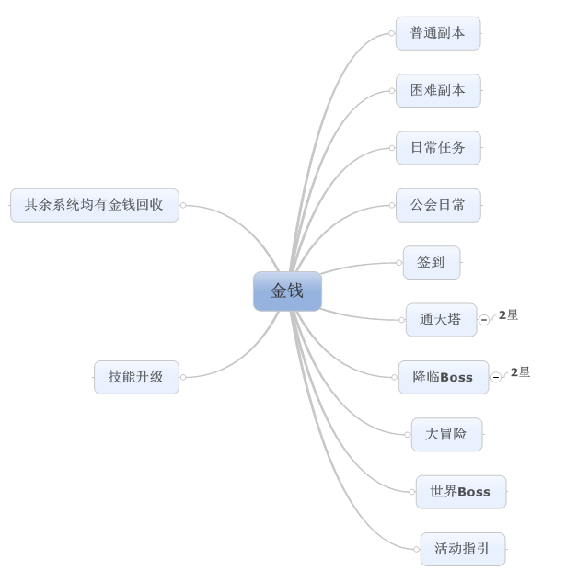
任务分配 |  | 副本分配 |  | 混合
货币产出 |  |  | 货币回收
方式 | 等级 | 占比 | 方式 | 占比
普通副本 | 1 | 10% | 技能学习 | 40%
困难副本 | 20 | 10% | 怪物装备强化 | 15%
日常任务 | 20 | 20% | 怪物装备进阶 | 10%
公会日常 | 40 | 10% | 怪物进化 | 5%
签到 | 1 | 10% | 怪物升星 | 10%
通天塔 | 20 | 20% | 宝石镶嵌/合成 | 10%
降临boss | 20 | 20% | 装备洗练 | 10%
大冒险 | 30 | 50% | 拍卖手续费
世界boss | 40 | 10% | 任务回收
活动指引 | 1 | 10% | 日常消耗品
 |  |  | 赌博道具
 |  |  | 道具合成

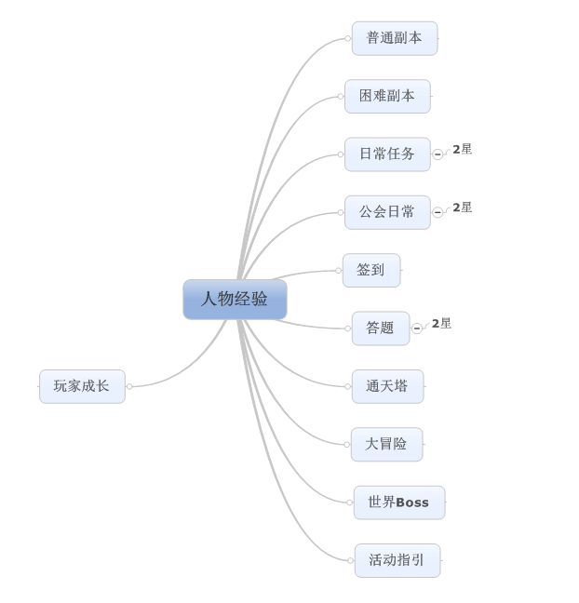
人物经验产出 |  |  | 经验回收
方式 | 等级 | 占比 | 方式 | 占比
普通副本 | 1 | 10%
困难副本 | 20 | 10%
日常任务 | 20 | 20%
公会日常 | 40 | 10%
签到 | 1 | 10%
答题 | 30 | 20%
通天塔 | 20 | 25%
大冒险 | 30 | 40%
世界boss | 40 | 25%
活动指引 | 1 | 10%

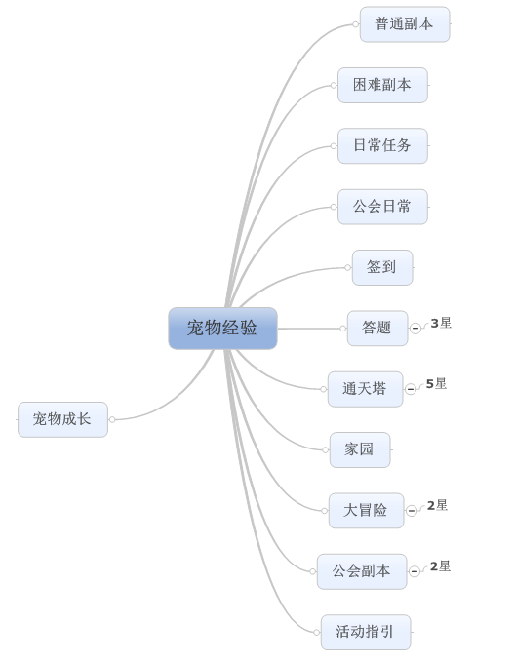

怪物经验产出 |  |  | 经验回收
方式 | 等级 | 占比 | 方式 | 占比
普通副本 | 1 | 10%
困难副本 | 20 | 10%
日常任务 | 20 | 20%
公会日常 | 40 | 10%
签到 | 1 | 10%
答题 | 30 | 30%
通天塔 | 20 | 30%
家园 | 10 | 10%
大冒险 | 30 | 20%
公会副本 | 40 | 20%
活动指引 | 1 | 10%

